상품제안서
맥세이프 무선 충전 보조배터리 10000mAh | 상품코드: S37047

 |  |  |  |  |  |  | 02-713-8555 | www.synergygift.co.kr
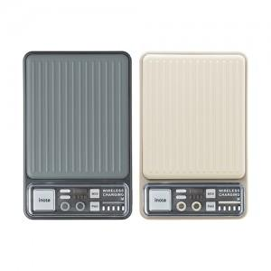 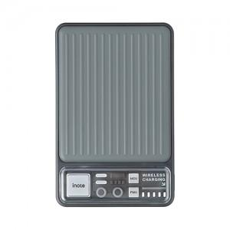 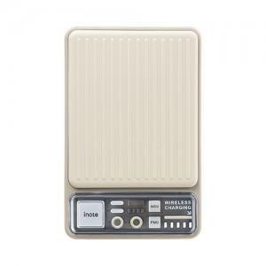

【상세/제작정보】 | <p><span style="font-size: 14pt;">※ 운임비 별도 발생 됩니다.</span></p>

【인쇄/포장옵션】 | 레이저, 풀칼라 / 포장지포장

【공급단가】 | 수량 | 30~ | 100~ | 300~ | 500~ | 1,000~
*VAT별도 | 차콜 | 22,900원 | 21,600원 | 20,400원 | 19,700원 | 19,200원
 | 베이지 | 22,900원 | 21,600원 | 20,400원 | 19,700원 | 19,200원

【상품 URL】 | https://www.synergygift.co.kr:443/src/goods_detail.php?gdno=37047

